工作表1
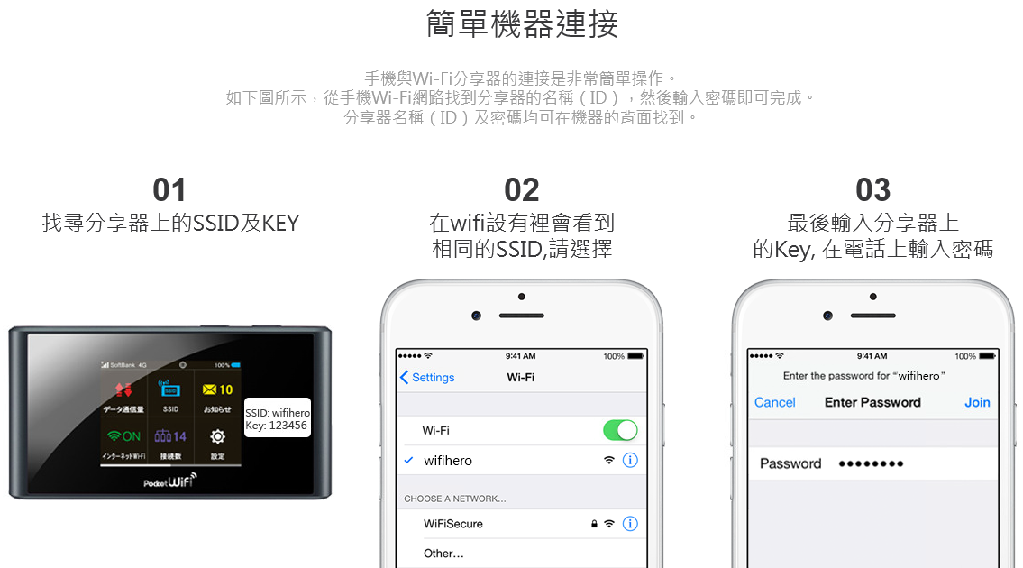
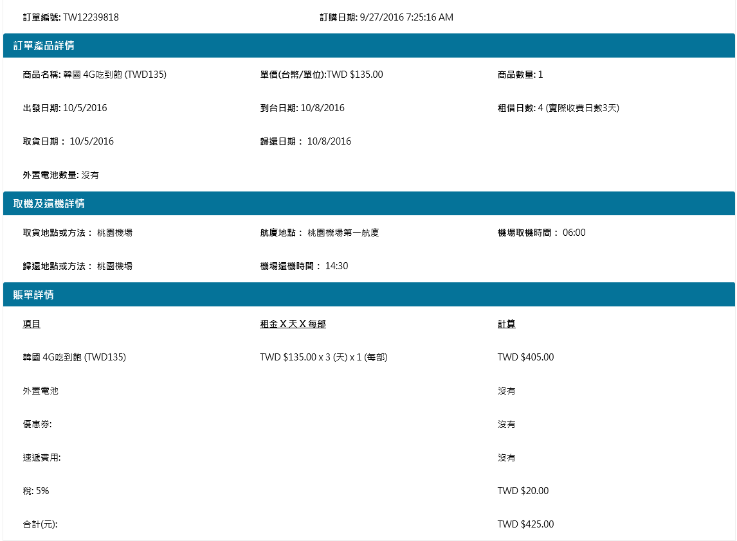
訂單編號:TW04126364
訂購日期:7/2/2017 6:46:27 PM
商品名稱:日本全國通用4G吃到飽 (TWD135, 31天前早鳥價TWD69,部分連假 除外)
出發日期:7/4/2017 |  | 取貨日期：7/4/2017
到台日期:7/7/2017 |  | 歸還日期：7/7/2017
租借日數:4 (實際收費日數3天)

取貨地點或方法：桃園機場
航廈地點：桃園機場第二航廈
機場取機時間：06:30

歸還地點或方法：桃園機場
機場還機時間：14:00

合計(元): | TWD $635.00

工作表2
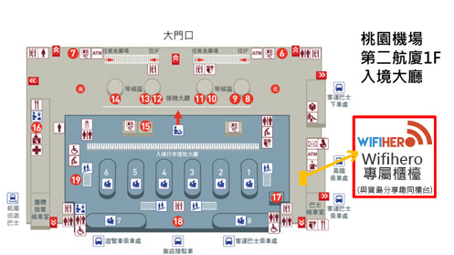
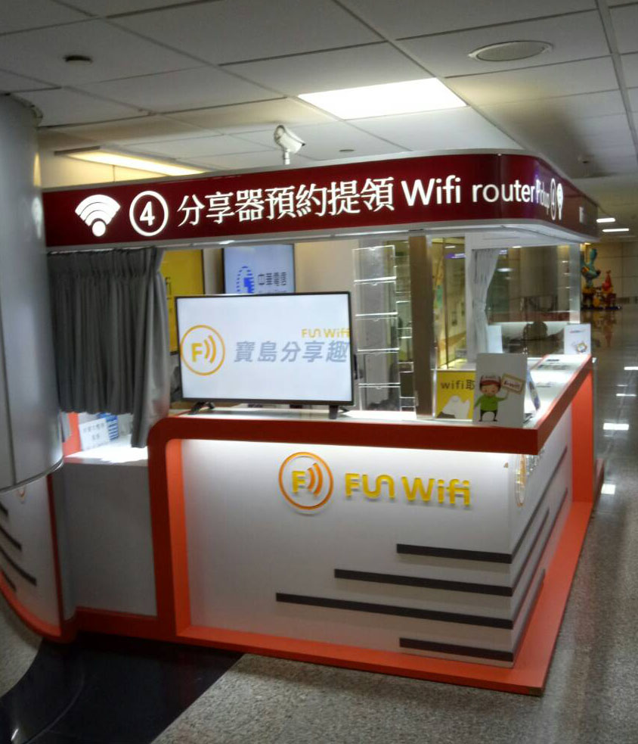
桃園機場 第二航廈

領取提示：一樓接機大廳 北會面點柱子到底右轉
順著搭乘巴士指示牌走 分享器預約提領4號櫃檯
歸還提示：領完行李 出電動門後右邊順著大廳走到底
右轉通道跟著搭乘巴士指示牌走 分享器預約提領4 號櫃檯

門市營業時間: 週一至日:06:00 ~ 00:00

20171129 松山
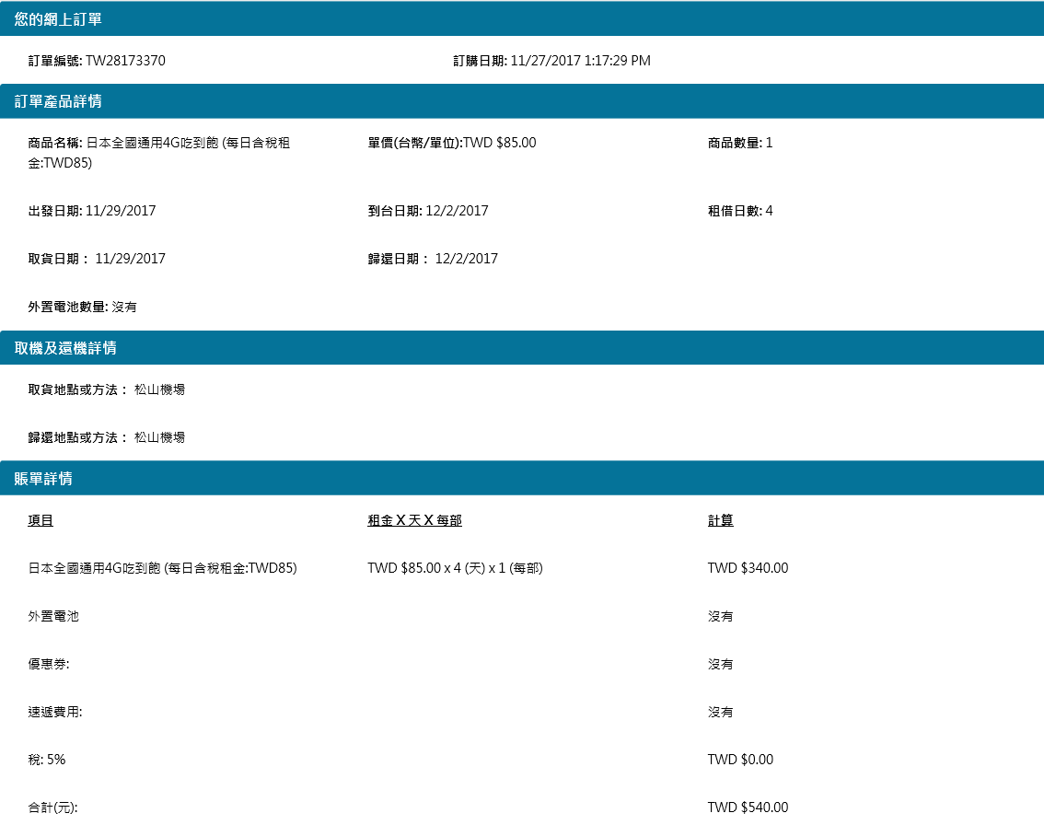
訂單編號: TW28173370
訂購日期:11/27/2017 1:17:29 PM
商品名稱:日本全國通用4G吃到飽 (每日含稅租金:TWD85)
出發日期:11/29/2017 |  | 取貨日期：11/29/2017
到台日期:12/2/2017 |  | 歸還日期：12/2/2017
租借日數:4 (實際收費日數3天)

取貨地點或方法：松山機場
航廈地點：松山機場
機場取機時間：07:30

歸還地點或方法：松山機場
機場還機時間：07:00

合計(元): | TWD $540

20171221 松山取、桃園還
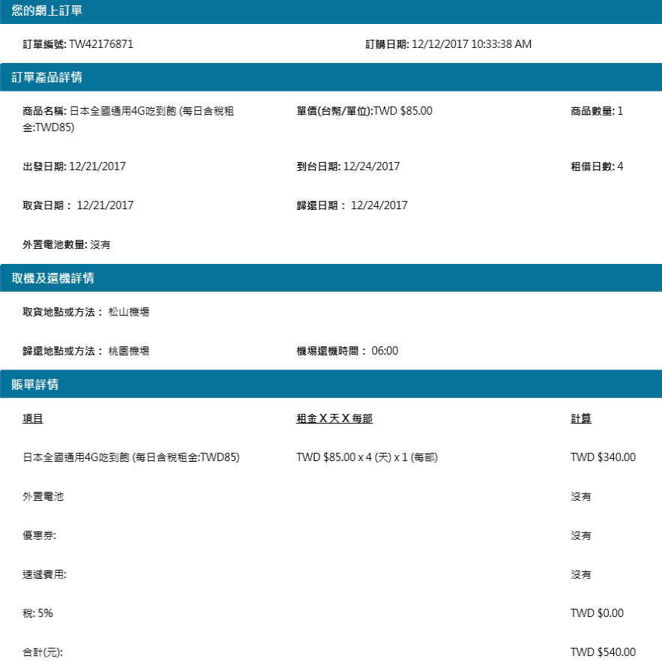
訂單編號：TW42176871
訂購日期：12/12/2017 10:33:38 AM
商品名稱:日本全國通用4G吃到飽 (每日含稅租金:TWD85)
出發日期:12/21/2017 |  | 取貨日期：12/21/2017
到台日期:12/23/2017 |  | 歸還日期：12/23/2017
租借日數:4 (實際日數3天)

取貨地點或方法：松山機場
航廈地點：松山機場
機場取機時間：07:30

歸還地點或方法：桃園機場(第二航廈)
機場還機時間：06:00

合計(元): | TWD $540

取還位置圖
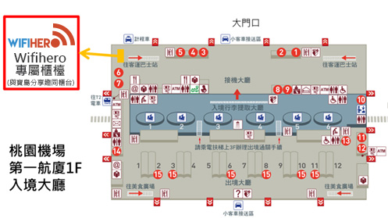
松山機場

台北市松山區敦化北路340-9號
領取提示：
國際線入境大廳靠近F出口 統振公司櫃檯(與彩虹國際旅行社同櫃)
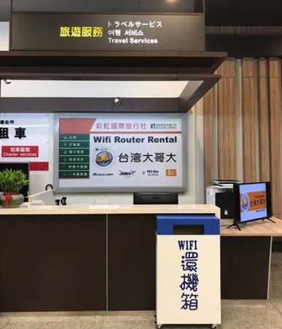
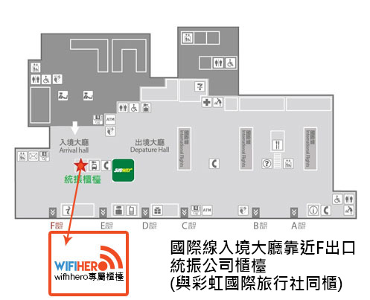
門市營業時間: 週一～週日 07:00~22:00

桃園機場 第二航廈

領取提示：一樓接機大廳 北會面點柱子到底右轉
順著搭乘巴士指示牌走 分享器預約提領4號櫃檯
歸還提示：領完行李 出電動門後右邊順著大廳走到底
右轉通道跟著搭乘巴士指示牌走 分享器預約提領4 號櫃檯

門市營業時間: 週一至日:06:00 ~ 00:00

桃園機場 第一航廈

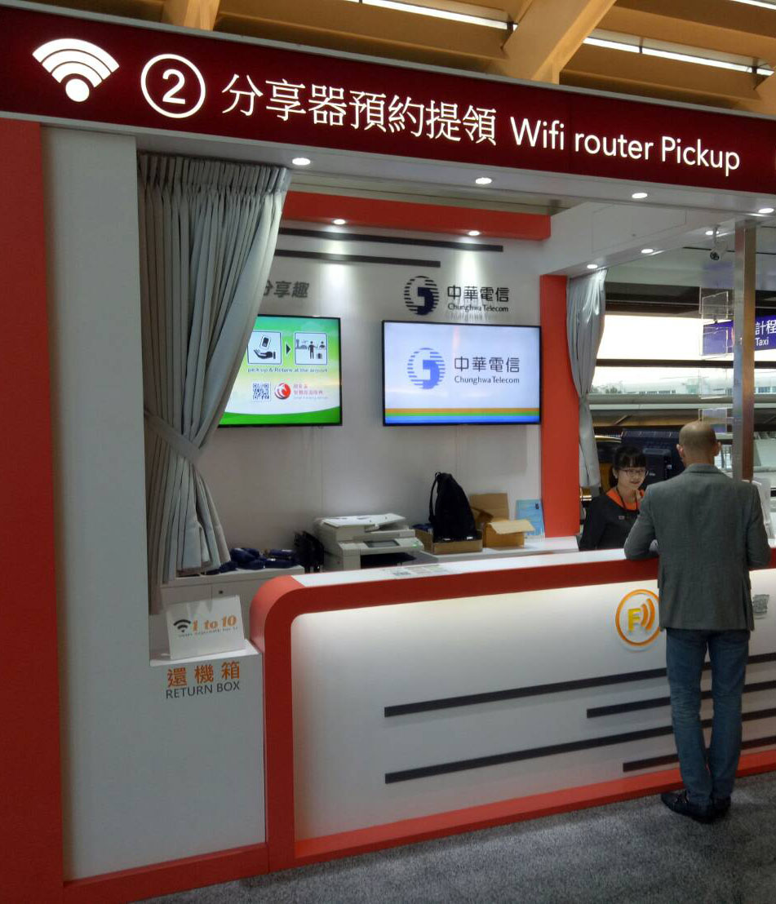
領取提示：一樓接機大廳 南會面點 順著大廳走到底端
右側玻璃窗前分享器預約提領2號櫃檯
歸還提示：領完行李 出電動門後左邊順著大廳走到底
右側玻璃窗前分享器預約提領2號櫃檯

門市營業時間: 週一至日:06:00 ~ 00:00

